Операторы
ТО обрабатывающего центра с ЧПУ INTERMAC Master 23 инв.№55550075 для операторов

№ п.п. | Последовательность действий | Периодичность | Фото | Приспособления, инструменты | № п.п. | Последовательность действий | Периодичность | Фото | Приспособления, инструменты
1 | Чистка станка, ведущих деталей рабочей головы, электрошпинделя, инструментов | Ежесменно | 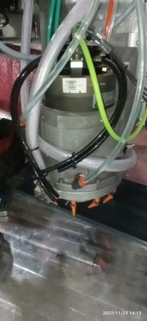 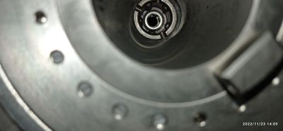 | Вода, зубная щетка, ветошь, смазка WD40 | 6 | Проверить корректность смазки | 1 раз неделю | 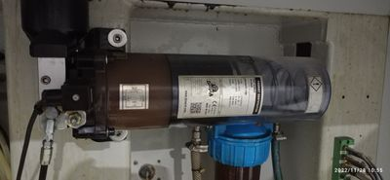 | Визуально
2 | Чистка рабочего стола и защиты из ударопрочного поликарбоната | Ежесменно | 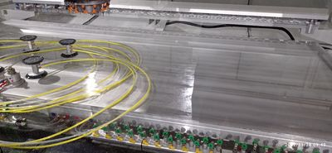 | Вода, ветошь | 7 | Чистка всех оправок со складированием в шкафчики | 1 раз в конце недели после второй смены | 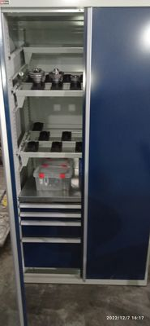 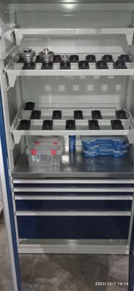 | Вода, зубная щетка, ветошь, смазка WD40
3 | Чистка присосок | Ежесменно | 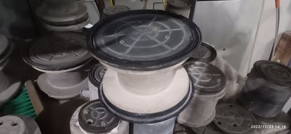 | Вода, ветошь
4 | Чистка резервуаров, чистка рабочего стола | 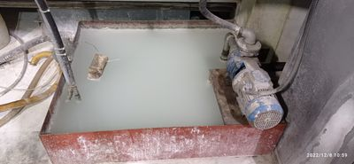 1 раз в неделю | 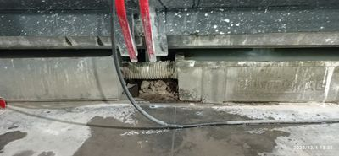 | Лопата, ведро, вода, чистящее средство «Антинакипокс», щетка
5 | Чистка кожухов и проверка их изнашивания | 1 раз в неделю | 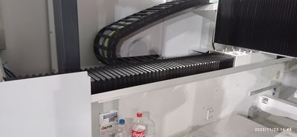 | Сжатый воздух, ветошь

Механики
ТО обрабатывающего центра с ЧПУ INTERMAC Master 23 инв.№55550075 для механиков

№ п.п. | Последовательность действий | Периодичность | Фото | Приспособления, инструменты
1 | Очистка фильтра внутренней охлаждающей воды инструмента | 1 раз в неделю | 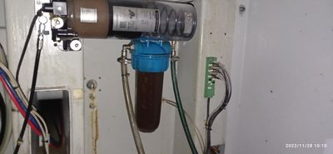 | Вода
2 | Проверка уровня смазки в системе, при необходимости дополнить | 1 раз в неделю |  | Смазка EP0
3 | Проверка поплавковых систем. При необходимости чистка, замена | 1 раз в неделю | 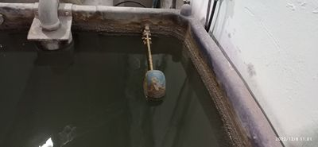 | Вручную
3 | Чистка водяного насоса | 1 раз в месяц | 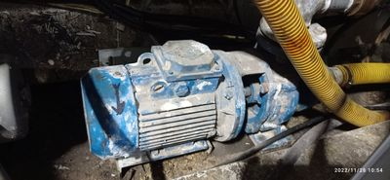 | Вода, чистящее средство
4 | Чистка вакуумного фильтра | 1 раз в месяц | 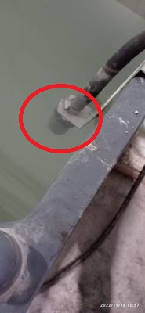 | Средство для чистки от известковых отложений «АНТИ накипокс»
5 | Очистка направляющих и ходовых винтов | 1 раз в месяц | 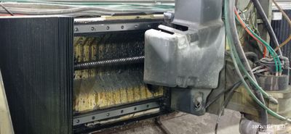 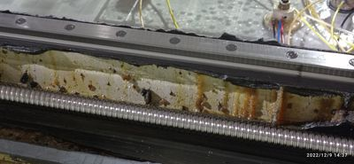 | Ветошь
6 | Чистка вакуумного насоса | 1 раз в месяц | 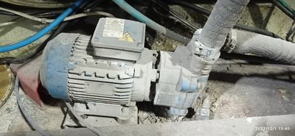 | Средство для чистки от известковых отложений «АНТИ накипокс»
7 | Техническое обслуживание механизмов скольжения подвижных перегородок | 1 раз в месяц | 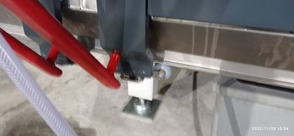 | Консистентная смазка CENTOPLEX H0
8 | Проверка уровня антифриза | 1 раз в месяц | 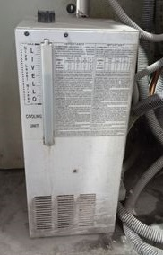 | Антифриз
9 | Чистка резервуара для вакуумного насоса | 1 раз в месяц | 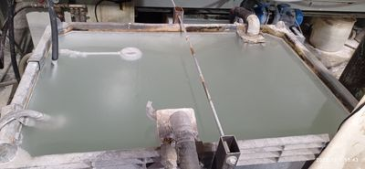 | Вода
10 | Замена фильтра удаления масла | 1 раз в 4 месяца | 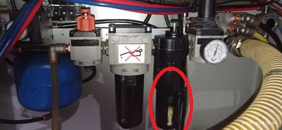 | Вода, мыло
11 | Чистка или замена фильтра-осушителя | 1 раз в 6 месяцев | 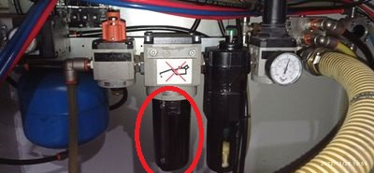 | Вода, мыло
12 | Очистка или замена воздушного фильтра системы наддува электрошпинделя | 1 раз в 9 месяцев | 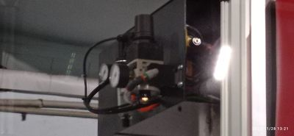 | Вода, мыло, сжатый воздух
13 | Полная замена жидкости охлаждения электрошпинделя | 1 раз в 2 года |  | Антифриз (незамерзающая жидкость должна представлять собой смесь из 90% воды (не дистиллированной) и макс. 10 % гликоля)

